別紙１（事業計画書）②
 | （別紙１）2/4
５．事業スキーム図（事業全体が分かるようにスキーム図を作成）
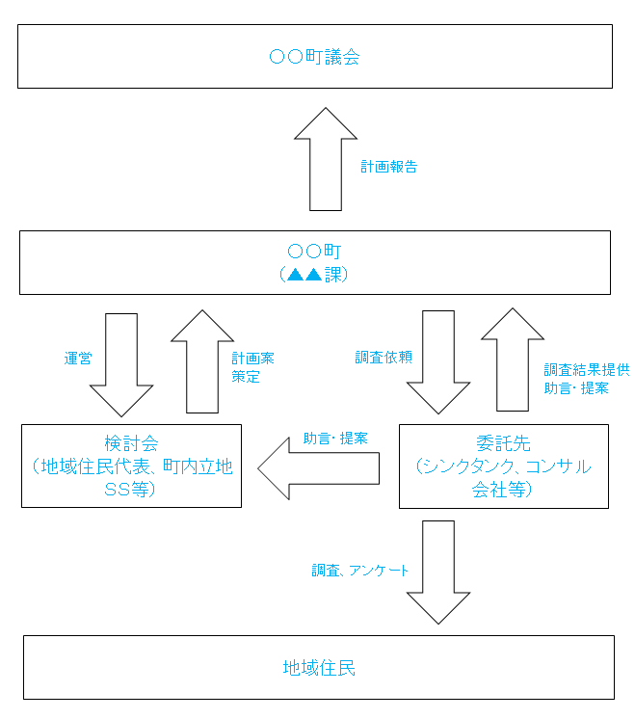 事業全体が分かるようにスキーム図を作成してください。なお、スペースが不足する場合は、「別紙参照」と記入した上で、パワーポイントで作成した文書を添付しても結構です。 （例）

別紙１（事業計画書）④
 |  |  |  | （別紙１）4/4

３．事業実施スケジュール
実施項目 | １１月 | １２月 | １月 | ２月

事業実施期間（交付決定から令和３年２月まで）における実施スケジュールを記入してください。具体的には、工程ごとに実施月・期間を矢印等で示してください。

Ⅲ 補助対象経費の内容

（１）補助職員人件費 |  |  |  |  | 円
事業に必要な臨時人員の人数、時間単価、具体的作業内容を記入し、合計金額を記入してください。

（２）検討会費 |  |  |  |  | 円
実施内容、委員構成、実施予定回数・時期、外部委員旅費・謝金などの合計金額（消費税を除く）を記入してください。

（３）調査費 |  |  |  |  | 円
調査の内容、費用の内訳などを記入し、合計金額（消費税を除く）を記入してください。

合 計 |  |  | 0 |  | 円

